処理フロー（お小遣い情報画面_更新）
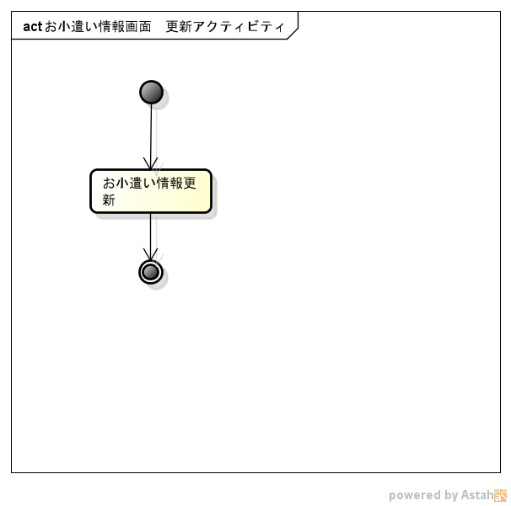
処理フロー | 画面名 | お小遣い情報
 | 処理名 | 更新

